상품제안서
이어플러그 33dB소음방지귀마개 50개입 | 상품코드: S30041

 |  |  |  |  |  |  | 02-713-8555 | www.synergygift.co.kr
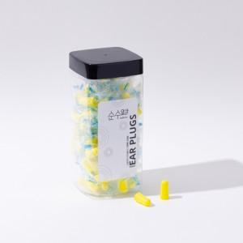

【상세/제작정보】

【인쇄/포장옵션】 | / 포장불가능

【공급단가】 | 수량 | 50~ | 100~ | 500~ | 1,000~ | 2,000~
*VAT별도 | 단가 | 13,990원 | 13,470원 | 12,950원 | 12,430원 | 12,120원

【상품 URL】 | https://www.synergygift.co.kr:443/src/goods_detail.php?gdno=30041

